Capa


5.i. Limite de Cheque Esp=>
5.i. CASE: Predição de Limite de Cheque Especial
BANCO DE DADOS EM .TXT | FAZER ANÁLISE NO R


Uma instituição financeira tem objetivo de estimar o valor de Limite de Cheque Especial para seus novos clientes, com base em informações disponíveis em seu banco de dados. Para o estudo, foi disponibilizado uma amostra histórica de clientes com as informações de Idade, Rendimento Total, Salário, Limite de Crédito Imediato e Escolaridade para investigar se é possível estimar o Limite do Cheque Especial com base nas características disponibilizadas. Avalie a possibilidade de fornecer uma “regra” por meio de um modelo estatístico, interprete como as informações que predizem o evento de interesse e qual a performance desta “regra”. Utilize todas as ferramentas aprendidas até o momento para tirar suas conclusões de negócio.

Siga as seguintes instruções para solução do case:
Construa o gráfico de dispersão entre as variáveis.
Calcule a correlação de Pearson entre elas.
Rode o modelo de regressão linear.
Interprete os parâmetros do modelo e o coeficiente de determinação.
Apresente a equação do modelo estimado.
Estime o valor do limite de cheque especial para um cliente que tem salário de R$4850.
Faça comentários em relação ao uso dessa “regra de predição” do Limite de Cheque Especial. Você acredita ser um boa regra a ser utilizada pela instituição financeira?

5.i.Analises
5.i. CASE: Predição de Limite de Cheque Especial
 |  |  | (1:18:21)
BANCO DE DADOS EM .TXT | FAZER ANÁLISE NO R

A) Construa o gráfico de dispersão entre as variáveis.

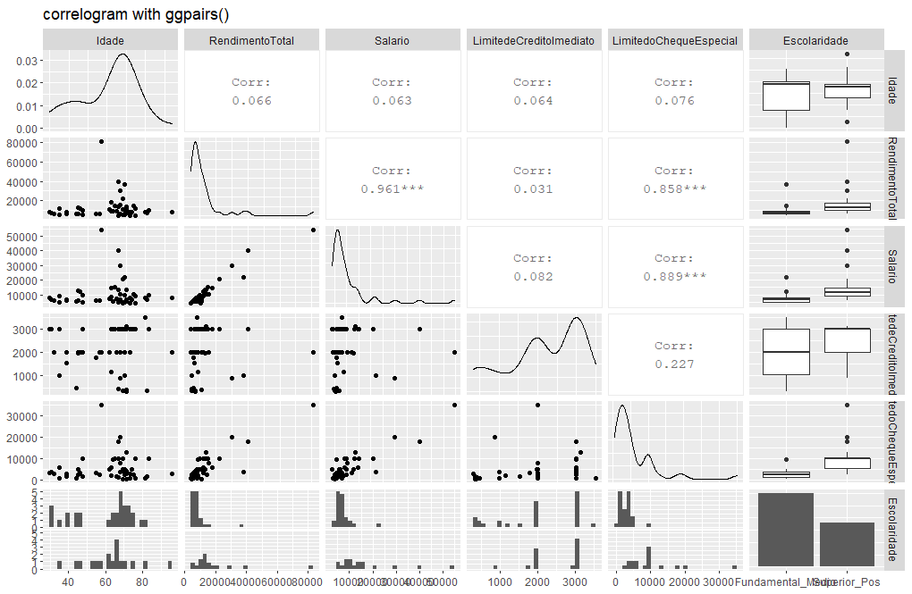

B) Calcule a correlação de Pearson entre elas

 | LimitedoChequeEspecial | Correlação de Pearson
Idade | 0.076 | Correlação Linear Positiva Forte
RendimentoTotal | 0.858 | Correlação Linear Positiva Forte
Salario | 0.889 | Correlação Linear Positiva Forte
LimitedeCreditoImediato | 0.227 | Correlação Linear Positiva Fraca
Escolaridade

C) Rode o modelo de regressão linear.

Modelo com todas as variáveis (Idade, Salário, RendimentoTotal, LimitedeCreditoImediato, EscolaridadeSuperior_Pos)
Call: |  |  | Adotando o nível de significância de 10% podemos considerar que a variável Idade pode ser desconsiderada em primeiro lugar e devemos rodar o modelo novamente, abaixo.
lm(formula = LimitedoChequeEspecial ~ Idade + Salario + RendimentoTotal +
LimitedeCreditoImediato + Escolaridade, data = dados_lim_cred)

Residuals:
Min 1Q Median 3Q Max
-6933.5 -1123.0 126.9 908.2 6705.0

Coefficients:
Estimate Std. Error t value Pr(>|t|)
(Intercept) -2120.8231 1754.0433 -1.209 0.23339
Idade -2.7480 24.7068 -0.111 0.91197
Salario 0.3201 0.1539 2.079 0.04374 *
RendimentoTotal 0.1461 0.1091 1.338 0.18803
LimitedeCreditoImediato 0.7979 0.4107 1.943 0.05878 .
EscolaridadeSuperior_Pos 2713.1617 909.9481 2.982 0.00476 **
---
Signif. codes: 0 ‘***’ 0.001 ‘**’ 0.01 ‘*’ 0.05 ‘.’ 0.1 ‘ ’ 1

Residual standard error: 2528 on 42 degrees of freedom
Multiple R-squared: 0.8481, | Adjusted R-squared: 0.83
F-statistic: 46.89 on 5 and 42 DF, p-value: 0.0000000000000004068

Modelo com todas as variáveis (Salário, RendimentoTotal, LimitedeCreditoImediato, EscolaridadeSuperior_Pos)
Call: |  |  | Adotando o nível de significância de 10% podemos considerar que a variável RendimentoTotal pode ser desconsiderada e podemos rodar o modelo novamente abaixo.
lm(formula = LimitedoChequeEspecial ~ Salario + RendimentoTotal +
LimitedeCreditoImediato + Escolaridade, data = dados_lim_cred)

Residuals:
Min 1Q Median 3Q Max
-6954.9 -1154.2 174.3 912.0 6699.1

Coefficients:
Estimate Std. Error t value Pr(>|t|)
(Intercept) -2281.1650 987.6527 -2.310 0.02577 *
Salario 0.3208 0.1520 2.110 0.04068 *
RendimentoTotal 0.1455 0.1078 1.350 0.18410
LimitedeCreditoImediato 0.7960 0.4056 1.962 0.05621 .
EscolaridadeSuperior_Pos 2704.1936 895.8994 3.018 0.00426 **
---
Signif. codes: 0 ‘***’ 0.001 ‘**’ 0.01 ‘*’ 0.05 ‘.’ 0.1 ‘ ’ 1

Residual standard error: 2499 on 43 degrees of freedom
Multiple R-squared: 0.848, | Adjusted R-squared: 0.8339
F-statistic: 59.99 on 4 and 43 DF, p-value: < 0.00000000000000022

Modelo com todas as variáveis (Salário, LimitedeCreditoImediato, EscolaridadeSuperior_Pos)
Call: |  |  | Adotando o nível de significância de 10% eu rodei o modeloe decidi retirar a variável LimitedeCreditoImediato, que possuía um valor maior. Ver modelo abaixo.
lm(formula = LimitedoChequeEspecial ~ Salario + LimitedeCreditoImediato +
Escolaridade, data = dados_lim_cred)

Residuals:
Min 1Q Median 3Q Max
-5785.9 -1014.5 -36.8 843.6 7077.9

Coefficients:
Estimate Std. Error t value Pr(>|t|)
(Intercept) -2321.65980 996.37901 -2.330 0.02445 *
Salario 0.51706 0.04487 11.524 0.00000000000000705 ***
LimitedeCreditoImediato 0.73219 0.40660 1.801 0.07860 .
EscolaridadeSuperior_Pos 2445.09099 883.23658 2.768 0.00821 **
---
Signif. codes: 0 ‘***’ 0.001 ‘**’ 0.01 ‘*’ 0.05 ‘.’ 0.1 ‘ ’ 1

Residual standard error: 2522 on 44 degrees of freedom
Multiple R-squared: 0.8416, | Adjusted R-squared: 0.8308
F-statistic: 77.92 on 3 and 44 DF, p-value: < 0.00000000000000022

Call: |  |  | Ao rodar o modelo eu percebi que o R2Ajustado foi menor que o modelo anterior (0.8299 < 0.8308), entretanto decidi testar o modelo substituindo a variável EscolaridadeSuperior_Pos pelo LimitedeCreditoImediato para testar o novo R2Ajustado.
lm(formula = LimitedoChequeEspecial ~ Salario + Escolaridade,
data = dados_lim_cred)

Residuals:
Min 1Q Median 3Q Max
-6450.9 -1338.0 -151.5 1178.3 7812.8

Coefficients:
Estimate Std. Error t value Pr(>|t|)
(Intercept) -837.49339 573.68934 -1.460 0.1513
Salario 0.51311 0.04592 11.174 0.0000000000000143 ***
EscolaridadeSuperior_Pos 2845.16361 875.88188 3.248 0.0022 **
---
Signif. codes: 0 ‘***’ 0.001 ‘**’ 0.01 ‘*’ 0.05 ‘.’ 0.1 ‘ ’ 1

Residual standard error: 2584 on 45 degrees of freedom
Multiple R-squared: 0.8299, | Adjusted R-squared: 0.8224
F-statistic: 109.8 on 2 and 45 DF, p-value: < 0.00000000000000022

Call: |  |  | Após testar o modelo com a variável LimitedeCreditoImediato, percebi que o R2Ajustado foi ainda menor que no modelo anterior: 0.8057 < 0.8244
lm(formula = LimitedoChequeEspecial ~ Salario + LimitedeCreditoImediato,
data = dados_lim_cred)

Residuals:
Min 1Q Median 3Q Max
-7043.8 -1313.0 -249.4 1028.4 6209.2

Coefficients:
Estimate Std. Error t value Pr(>|t|)
(Intercept) -2636.56049 1060.62552 -2.486 0.0167 *
Salario 0.57568 0.04239 13.582 <0.0000000000000002 ***
LimitedeCreditoImediato 1.01532 0.42165 2.408 0.0202 *
---
Signif. codes: 0 ‘***’ 0.001 ‘**’ 0.01 ‘*’ 0.05 ‘.’ 0.1 ‘ ’ 1

Residual standard error: 2703 on 45 degrees of freedom
Multiple R-squared: 0.814, | Adjusted R-squared: 0.8057
F-statistic: 98.47 on 2 and 45 DF, p-value: < 0.00000000000000022

Call: |  |  | Dessa forma voltamos ao modelo onde a variável EsciolaridadeSuperior_Pos está presente, pois o mesmo apresenta o R2Ajustado maior (0,8302) que explica o % de variabilidade do limite do cheque especial onde: 1 - Temos pelo menos uma variável <> 0 (p-valor 0.00000000000000022 <10%); 2 - Todas as variáveis diferentes de 0 (Intercept, Salario e LimitedeCreditoImediato); 3 - 83,08% da variabilidade do limite do cheque especial explicado pelo modelo
lm(formula = LimitedoChequeEspecial ~ Salario + LimitedeCreditoImediato +
Escolaridade, data = dados_lim_cred)

Residuals:
Min 1Q Median 3Q Max
-5785.9 -1014.5 -36.8 843.6 7077.9

Coefficients:
Estimate Std. Error t value Pr(>|t|)
(Intercept) -2321.65980 996.37901 -2.330 0.02445 *
Salario 0.51706 0.04487 11.524 0.00000000000000705 ***
LimitedeCreditoImediato 0.73219 0.40660 1.801 0.07860 .
EscolaridadeSuperior_Pos 2445.09099 883.23658 2.768 0.00821 **
---
Signif. codes: 0 ‘***’ 0.001 ‘**’ 0.01 ‘*’ 0.05 ‘.’ 0.1 ‘ ’ 1

Residual standard error: 2522 on 44 degrees of freedom
Multiple R-squared: 0.8416, | Adjusted R-squared: 0.8308
F-statistic: 77.92 on 3 and 44 DF, p-value: < 0.00000000000000022

(D) Interprete os parâmetros do modelo e o coeficiente de determinação.
1) A cada 1 ponto do salário, o aumento relativo do limite no cheque especial é de 0,5170 quando o limite do crédito é constante.
2) A cada 1 unidade do limite do crédito imediato, o limite do chequie especial aumenta em 0,73219 unidades.
3) R2Ajustado: 83,08% da variabilidade do limite do cheque especial é explicado pelas variáveis Salário e Limite do Crédito Imediato pela RLM

(E) Apresente a equação do modelo estimado.
Limite do cheque especial = -2321,65980 + (0,51706 x Salario) + (0,73219 x Limite de Crédito Imediato) + (2445,09099 x EscolaridadeSuperior_Pos)
R2 Ajustado = 0,8308

(F) Estime o valor do limite de cheque especial para um cliente que tem salário de R$4850.

 | B0 | -2321.65980
 | B1 | 0.51706
 | B2 | 0.73219
 | B3 | 2445.09099
 | Salário | 4850.00000 | 0.54266069691
 | Limite do Cheque especial | 2631.90438

G) Faça comentários em relação ao uso dessa “regra de predição” do Limite de Cheque Especial. Você acredita ser um boa regra a ser utilizada pela instituição financeira?

Eu acredito ser uma regra de predição razoável, haja vista que o limite do cheque especial acaba sendo em torno de 50% do seu salário, entretanto acredito que seria mais prudente ter no modelo algumas variáveis que levassem em consideração algo como saldo médio/moda, inadimplência, investimentos feitos pelo correntista como garantia de crédito e tempo do cliente na instituição.

5.ii. Imobiliario=>
5.ii. CASE: Predição de preço de imóvel
BANCO DE DADOS EM .TXT | FAZER ANÁLISE NO R



De acordo com a localização de um imóvel, sabe-se que o valor do mesmo pode variar substancialmente. Na base de dados disponibilizada são fornecidas informações sobre o valor do imóvel (R$) por mil m², a distância para estação de metrô (km), a quantidade comércios próximos, e a idade (anos) do imóvel, em um bairro bem localizado de grande centro urbano. Quais são as características relacionadas ao imóvel que predizem seu valor?

Fonte Adaptada: https://www.kaggle.com/quantbruce/real-estate-price-prediction?select=Real+estate.csv

Siga as seguintes instruções para solução do case:
Existe relação linear das covariáveis e preço do imóvel (variável resposta)? Qual tipo de relação seria?
Calcule a correlação de Pearson entre todas as variáveis do banco de dados. Interprete os coeficientes.
Realize a análise bidimensional entre as covariáveis existentes e investigue possíveis problemas de multicolinearidade.
Rode o modelo de regressão linear múltipla, considerando um nível de significância de 5% para seleção de variáveis.
Interprete os parâmetros do modelo e o coeficiente de determinação.
Apresente a equação do modelo estimado.
Caso um comprador esteja procurando um imóvel há 1 km do metrô, com 5 comércios próximos e que tenha 5 anos, qual valor ele pagaria em um imóvel de 85 m²?
De acordo com a medida de qualidade do modelo, ele prediz de forma satisfatória o valor do imóvel? Justifique.

5.ii.Analises
5.ii. CASE: Predição de preço de imóvel
BANCO DE DADOS EM .TXT | FAZER ANÁLISE NO R

(a) Existe relação linear das covariáveis e preço do imóvel (variável resposta)? Qual tipo de relação seria?

Sim, existe uma relação linear entre as covariáveis e o preço do imóvel

 | Covariável: Distancia_metro_Km |  |  |  | Covariável: Idade_imovel |  |  | Covariável: Comercios_proximos
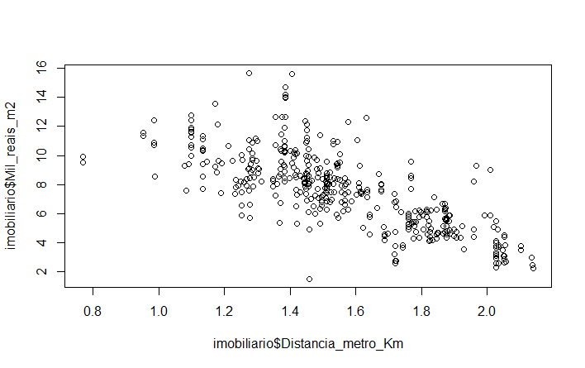
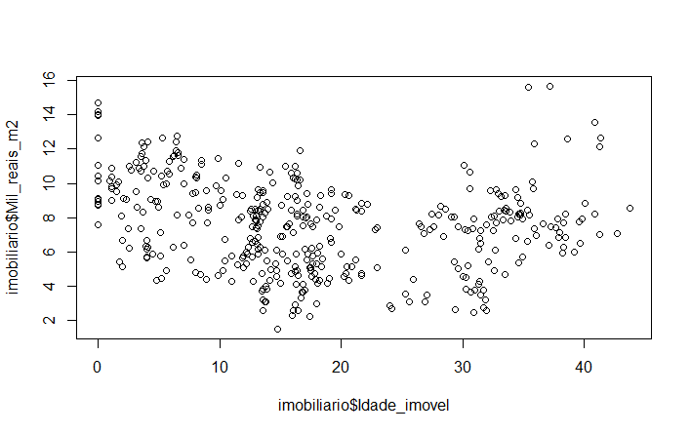
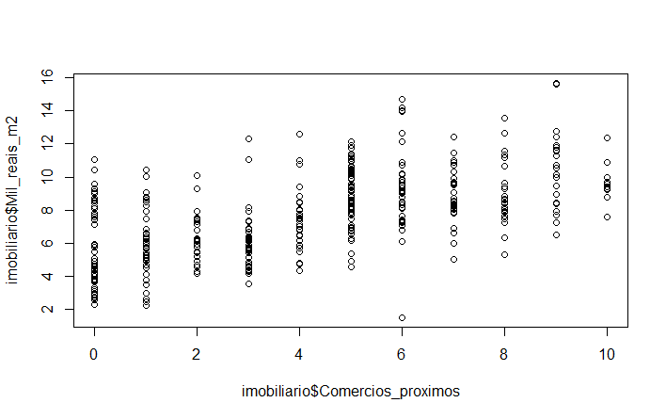

Há uma relação entre a covariável "Distancia_metro_Km" e a preço do Imóvel. Esta correlação é linear negativa, ou seja, quanto mais perto do metrô, mais caro o metro quadrado. |  |  |  | Segundo o gráfico de dispersão acima, percebemos que não há uma relação entre a "Idade_imovel" com o valor do metro quadrado do mesmo, pois não percebemos uma relação linear entre as mesmas. |  |  |  | Segundo o gráfico de dispersão acima, percebo uma tendência de relação linear entre a covariável "Comercios_proximos" e o preço do Imóvel. Esta correlação sugere ser linear positiva, ou seja, quanto mais comércios próximos, mais caro é o metro quadrado do imóvel. Vamos nos aprofundar neste estudo nos próximos exercícios.

(b) Calcule a correlação de Pearson entre todas as variáveis do banco de dados. Interprete os coeficientes.

Índice de correlação entre Mil_reais_m2 vs Distancia_metro_Km = |  |  |  | -0.7559759

Call: |  |  |  |  | Modelo Teórico
lm(formula = Mil_reais_m2 ~ Distancia_metro_Km, data = imobiliario)

Residuals:
Min 1Q Median 3Q Max
-6.7759 -0.9554 -0.1587 0.7327 6.9331 |  |  |  |  | X = Valor da distância do Metrô
 |  |  |  |  | Y = Valor do metro quadrado do imóvel
Coefficients: |  |  |  |  | B0 = Intercepto |  | 18.8154 | --> Valor do metro quadrado do imóvel quando ele estiver a 0Km de distância do Metrô
Estimate Std. Error t value Pr(>|t|) |  |  |  |  | B1 = Peso associado à variável X |  | -7.2166
(Intercept) 18.8154 0.4882 38.54 <2e-16 ***
Distancia_metro_Km -7.2166 0.3082 -23.41 <2e-16 *** |  |  |  |  | Correlação linear negativa Forte
---
Signif. codes: 0 ‘***’ 0.001 ‘**’ 0.01 ‘*’ 0.05 ‘.’ 0.1 ‘ ’ 1

Residual standard error: 1.71 on 411 degrees of freedom
Multiple R-squared: 0.5715, | Adjusted R-squared: 0.5705
F-statistic: 548.2 on 1 and 411 DF, p-value: < 2.2e-16

Índice de correlação entre Mil_reais_m2 vs Idade_imovel = |  |  |  | -0.210985

Call: |  |  |  |  | Modelo Teórico
lm(formula = Mil_reais_m2 ~ Idade_imovel, data = imobiliario)

Residuals:
Min 1Q Median 3Q Max
-6.1790 -2.1004 0.3674 1.6454 9.0426 |  |  |  |  | X = Valor da idade do imóvel
 |  |  |  |  | Y = Valor do metro quadrado do imóvel
Coefficients: |  |  |  |  | B0 = Intercepto |  | 8.41395
Estimate Std. Error t value Pr(>|t|) |  |  |  |  | B1 = Peso associado à variável X |  | -0.04828
(Intercept) 8.41359 0.23251 36.186 < 2e-16 ***
Idade_imovel -0.04828 0.01103 -4.376 1.54e-05 *** |  |  |  |  | Correlação linear negativa fraca
---
Signif. codes: 0 ‘***’ 0.001 ‘**’ 0.01 ‘*’ 0.05 ‘.’ 0.1 ‘ ’ 1

Residual standard error: 2.554 on 411 degrees of freedom
Multiple R-squared: 0.04451, | Adjusted R-squared: 0.04219
F-statistic: 19.15 on 1 and 411 DF, p-value: 1.536e-05

Índice de correlação entre Mil_reais_m2 vs Comercios_proximos = |  |  |  | 0.6126352

Call: |  |  |  |  | Modelo Teórico
lm(formula = Mil_reais_m2 ~ Comercios_proximos, data = imobiliario)

Residuals:
Min 1Q Median 3Q Max
-7.0678 -1.4196 -0.2796 1.2004 6.1322 |  |  |  |  | X = Valor do número de comércios próximos
 |  |  |  |  | Y = Valor do metro quadrado do imóvel
Coefficients: |  |  |  |  | B0 = Intercepto |  | 5.33133
Estimate Std. Error t value Pr(>|t|) |  |  |  |  | B1 = Peso associado à variável X |  | 0.54275
(Intercept) 5.33133 0.17433 30.58 <2e-16 ***
Comercios_proximos 0.54275 0.03454 15.71 <2e-16 *** |  |  |  |  | Correlação linear positiva forte
---
Signif. codes: 0 ‘***’ 0.001 ‘**’ 0.01 ‘*’ 0.05 ‘.’ 0.1 ‘ ’ 1

Residual standard error: 2.065 on 411 degrees of freedom
Multiple R-squared: 0.3753, | Adjusted R-squared: 0.3738
F-statistic: 246.9 on 1 and 411 DF, p-value: < 2.2e-16

(c) Realize a análise bidimensional entre as covariáveis existentes e investigue possíveis problemas de multicolinearidade.

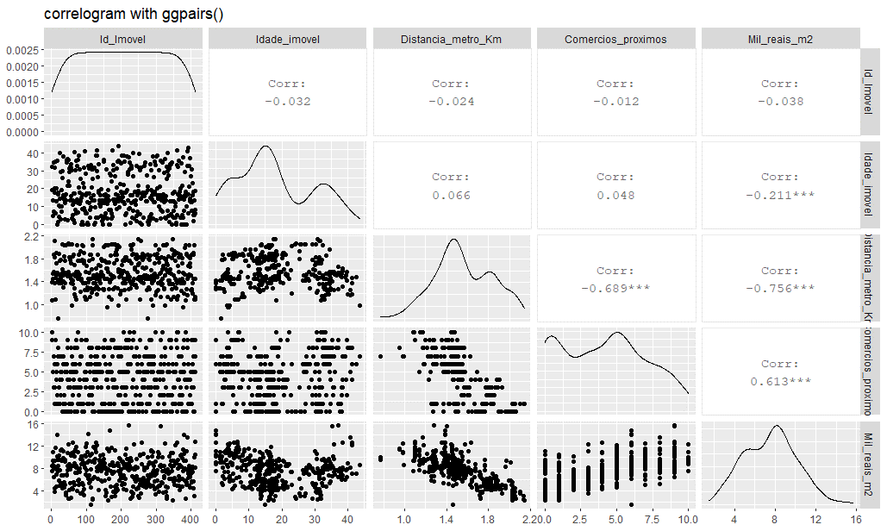

 |  |  |  |  |  |  |  | 1) Analizando o gráfico ao lado podemos verificar que há uma relação entre o valor do imóvel e a quantidade de comércios próximos, pois vemos que há uma relação linear positiva entre elas

 |  |  |  |  |  |  |  | 2) Analizando o gráfico ao lado podemos verificar que há uma relação entre o valor do imóvel e a distância do metrô, pois vemos que há uma uma relação linear negativa entre elas.

 |  |  |  |  |  |  |  | Relação entre o valor do M2 do imóvel vs suas covariáveis
 |  |  |  |  |  |  |  | Idade_Imóvel | -0.038 | --> Não há uma relação significativa
 |  |  |  |  |  |  |  | Distância_metro_Km | -0.756 | --> Há uma relação linear negativa forte entre elas
 |  |  |  |  |  |  |  | Comércios_proximos | 0.613 | -->Há uma relação linear positiva forte entre elas

 |  |  |  |  |  |  |  | Há também uma relação linear negativa forte entre número de comércio e proximidade do metrô: -0,689. Quanto mais perto do metrô, maior é o número de comércio presente. Dessa forma, se eu testar esta varíavel junto com a distância do imóvel do metrô eu posso ter o problema de multicolinearidade, inclusive a troca de sinal. QUando houver correlação entre as variáveis explicativas será um ponto de atenção e escolheremos apenas uma. Neste caso, como o valor de Correlação da distância do metrô é maior vou usá-la nos estudos, e não a variável de quantidade de comércios próximos.

(d) Rode o modelo de regressão linear múltipla, considerando um nível de significância de 5% para seleção de variáveis.
+
(e) Interprete os parâmetros do modelo e o coeficiente de determinação.

Call: |  |  |  |  |  | - Teste de hipótese: Ao adotarmos um nível de significância de 5% (95% de confiança) eu poderei adotar todas as covariáveis, pois todas estão abaixo de 0,5 = 0.00000000872 , 0.0000000000000002 e 0.00000150748; - O R2 Ajustado (Coeficiente de determinação Ajustado) também nos aponta que há uma forte correlação (Relação linear positiva forte) entre as variáveis; - O P-Valor também nos indica que há pelo menos 1 coeficiente angular é diferentes de 0 pois o mesmo é menos que 0,5.
lm(formula = Mil_reais_m2 ~ Idade_imovel + Distancia_metro_Km +
Comercios_proximos, data = imobiliario)

Residuals:
Min 1Q Median 3Q Max
-7.0945 -0.9980 -0.1722 0.7861 6.9936

Coefficients:
Estimate Std. Error t value Pr(>|t|)
(Intercept) 16.493840 0.744620 22.151 < 0.0000000000000002 ***
Idade_imovel -0.041448 0.007054 -5.876 0.00000000872 ***
Distancia_metro_Km -5.739872 0.405438 -14.157 < 0.0000000000000002 ***
Comercios_proximos 0.183508 0.037588 4.882 0.00000150748 ***
---
Signif. codes: 0 ‘***’ 0.001 ‘**’ 0.01 ‘*’ 0.05 ‘.’ 0.1 ‘ ’ 1

Residual standard error: 1.615 on 409 degrees of freedom
Multiple R-squared: 0.6197, Adjusted R-squared: 0.6169
F-statistic: 222.1 on 3 and 409 DF, p-value: < 0.00000000000000022

(f) Apresente a equação do modelo estimado.

y = B0 + (B1 x X1) + (B2 x X2) + (B3 x X3)

(g) Caso um comprador esteja procurando um imóvel há 1 km do metrô, com 5 comércios próximos e que tenha 5 anos, qual valor ele pagaria em um imóvel de 85 m2?

 | 5 | Anos de Idade
 | 1 | Km do Metrô | Com a Idade do Imóvel |  |  | \
 | 5 | Comércios próprios | 11.464268
 | 16.49384 | B0 (Intercepto)
 | -0.041448 | B1 | O cliente irá pagar R$ 11.464,27 pelo m2 do imóvel com estas características
 | -5.739872 | B2
 | 0.183508 | B3

(h) De acordo com a medida de qualidade do modelo, ele prediz de forma satisfatória o valor do imóvel? Justifique.

De acordo com a medida de qualidade do modelo eu acredito que a predição do modelo se dá de forma RAZOAVELMENTE satisfatória uma vez que o R2 ajustado está em 0,6169. Entretanto, se eu fosse o comprador,gostaria de ter um R2 em torno de 0,8 de R2 para poder me sentir mais seguro quanto ao valor do m2.

